記入方法
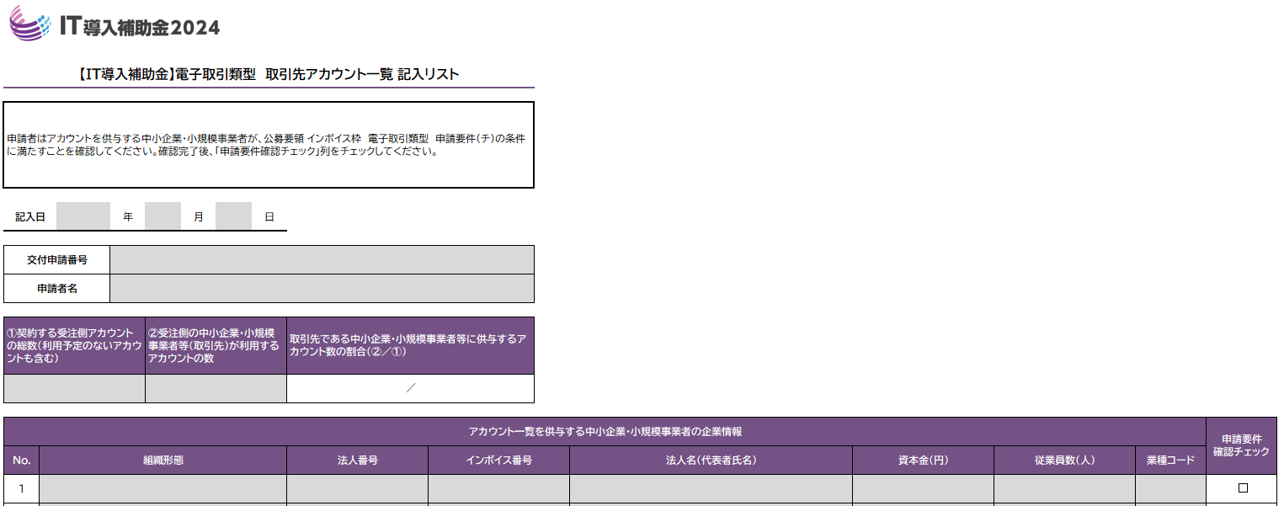

【記入日】
記入日をプルダウンから選択してください。
【交付申請番号／申請者名】
申請マイページを確認の上、申請者情報を入力してください。
【①契約する受注側アカウントの総数（利用予定のないアカウントも含む）】
契約する受注側のアカウント総数を入力してください。
利用予定のないアカウント、中小企業・小規模事業者等以外のアカウントを含めた総数を入力してください。
【②受注側の中小企業・小規模事業者等（取引先）が利用するアカウントの数】
供与予定の中小企業・小規模事業者等が利用するアカウント数を入力してください。同一事業者が複数アカウントを利用する場合、利用するアカウント数で入力してください。
【取引先である中小企業・小規模事業者等に供与するアカウント数の割合（②/①）】
自動で表示されます。（入力する必要はありません）
1
2
3
4
5
1
2
3
7
11
10
9
8
6
5
4
12
13
【組織形態】 ：供与予定の事業者の組織形態を選択してください。
【法人番号】 ：供与予定の事業者の法人番号を入力してください。個人事業主は入力不要です。
【インボイス番号】 ：供与予定の事業者のインボイス番号を入力してください。
【法人名（代表者氏名）】 ：供与予定の事業者の法人名を入力してください。個人事業主の場合は代表者氏名を入力してください。
【資本金】 ：供与予定の事業者の資本金を入力してください。
【従業員数】 ：供与予定の事業者の従業員数を入力してください。
【業種コード】
4桁の業種コードを入力してください。業種コードが不明な場合は以下のURL（政府統計ポータルサイト『e-Stat』内の『日本標準産業分類（令和5年［2023年］7月改定）』のURL）で分類コードを確認してください。
【政府統計の総合窓口日本標準産業分類検索】
https://www.e-stat.go.jp/classifications/terms/10
なお、業種コードは大分類の先頭に振られるアルファベット及び中分類の2桁の数字ではなく、必ず4桁で入力をお願いします。 ※政府統計ポータルサイト『e-Stat』上では業種コードは分類コードと表記されています。
【申請要件確認チェック】
公募要領の「２－1－１ 申請の対象となる事業者及び申請の要件 （２）申請要件 （チ）」を満たすことを確認し、完了したらチェックを入れてください。
6
7
8
9
10
11
12
13

・組織形態
供与予定の事業者の組織形態を選択してください。

添付書類のまとめ方
